Лист1
№ | Дата выявления | Владелец конструкции / Собственник обьекта недвижимого им-ва / Лицо, управомоченное собственниками | Район города | Адрес размещения | Тип конструкции | Содержание | Фото конструкции
1 | 2024-04-10 | ООО "Агроторг" | Автозоводский | Южное шоссе, д. 30, кор. 2 | Настенная конструкция | 5 универсам Пятерочка | 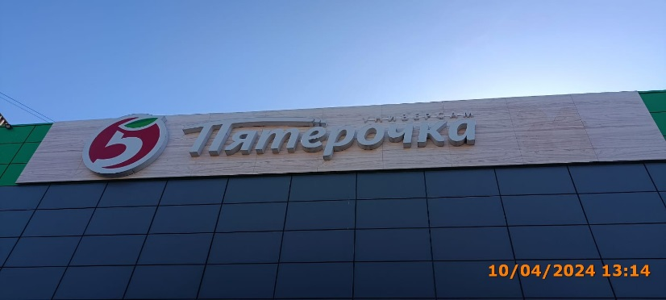
2 | 2024-04-10 | ООО "Агроторг" | Автозоводский | Южное шоссе, д. 30, кор. 2 | Не установленный Правилами тип | Горячая выпечка Кофе с собой Печем три разав в день 100% арабика | 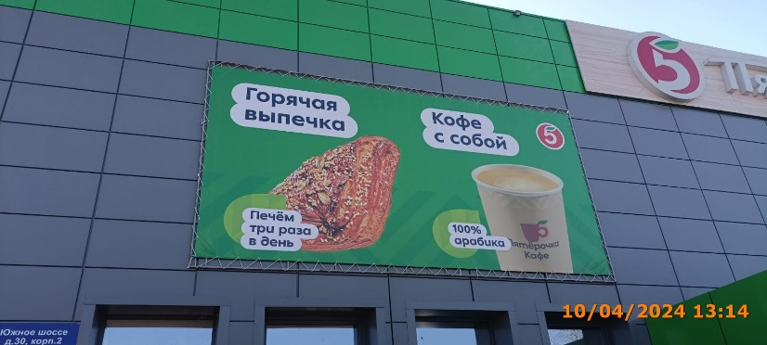
3

